Sheet1
SVNリポジトリ作成
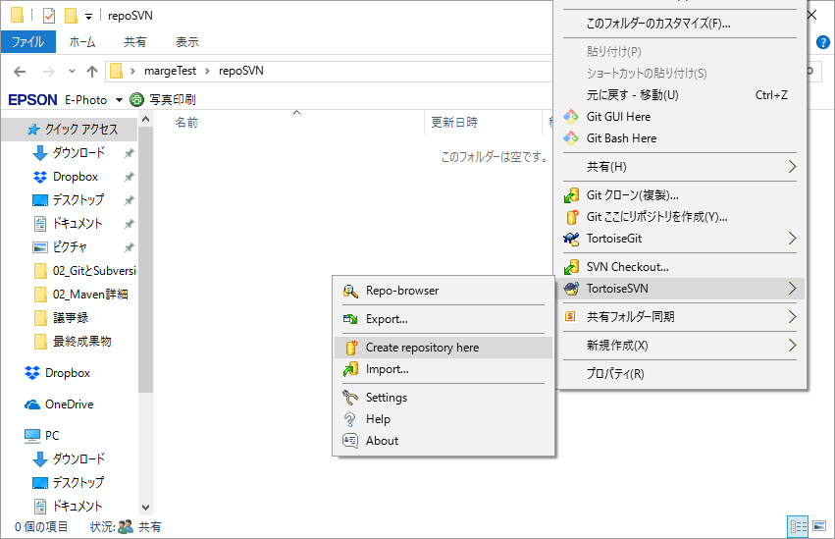

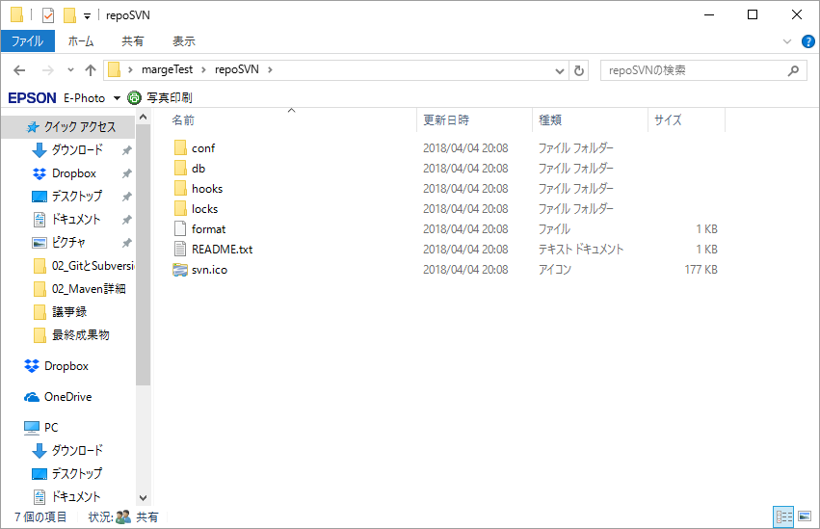

リポジトリ内にフォルダ作成
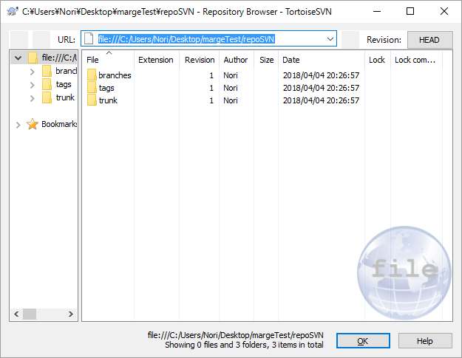

チェックアウト
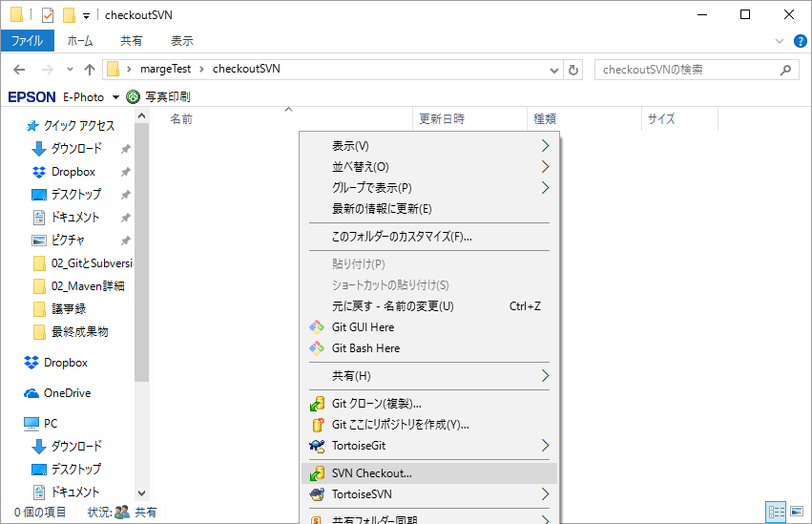

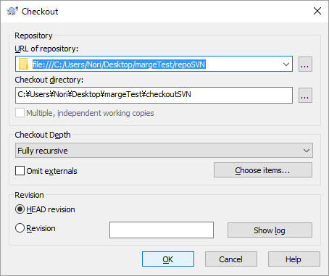
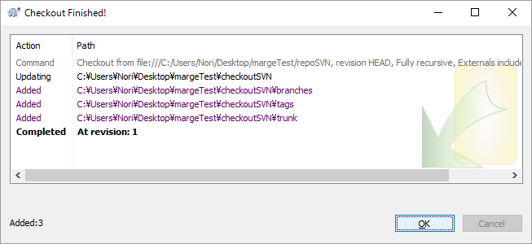

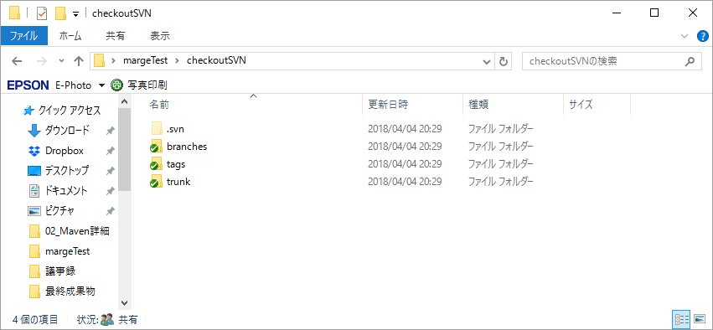

trunkにコミット
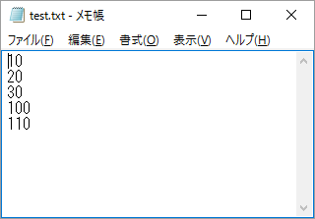

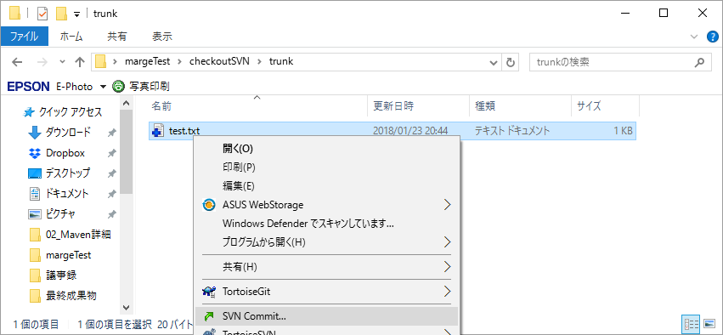

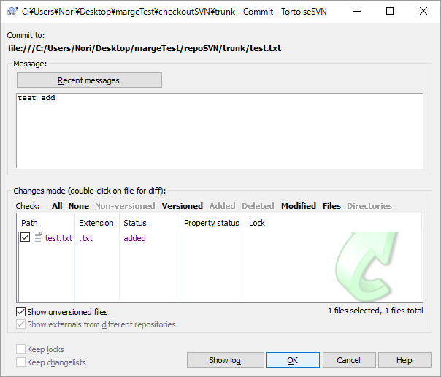

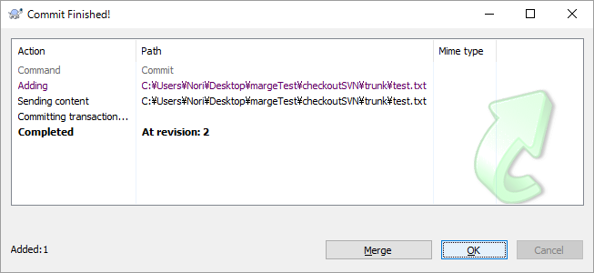

ブランチ作成
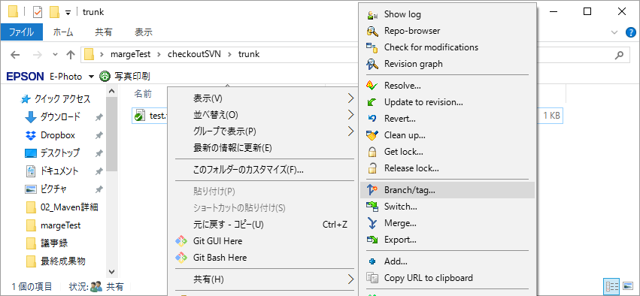

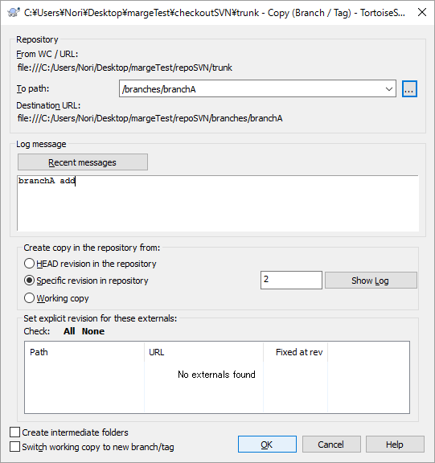
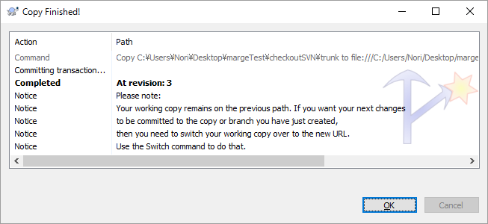

branchAに切り替え
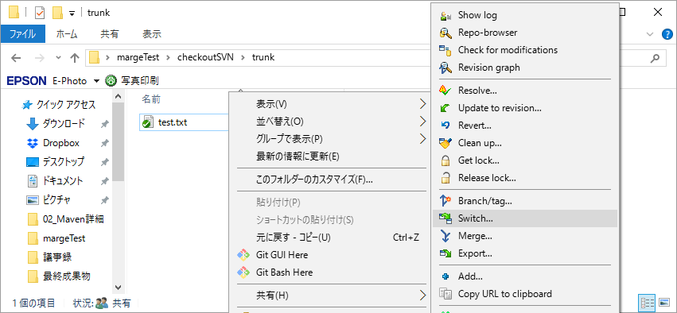

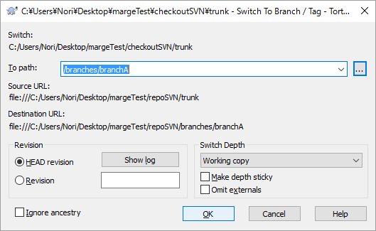
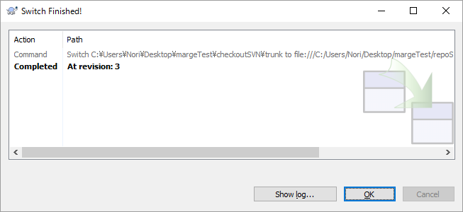

branchA ファイル編集
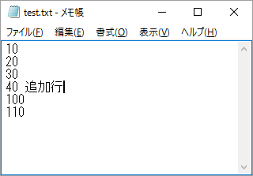

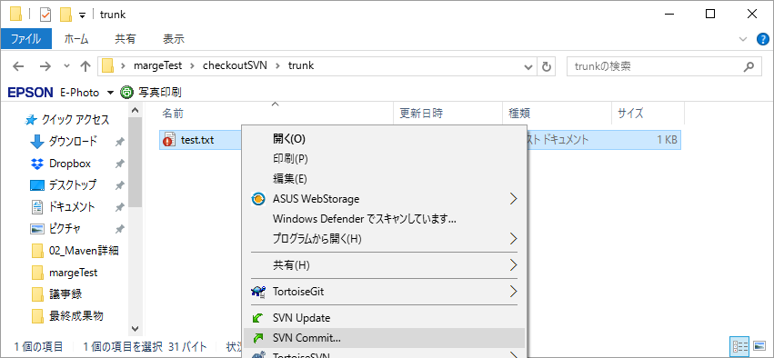

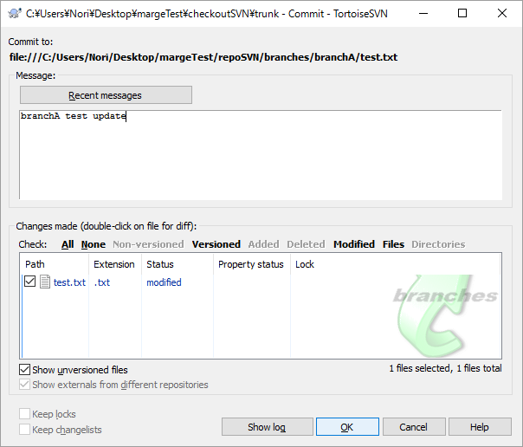
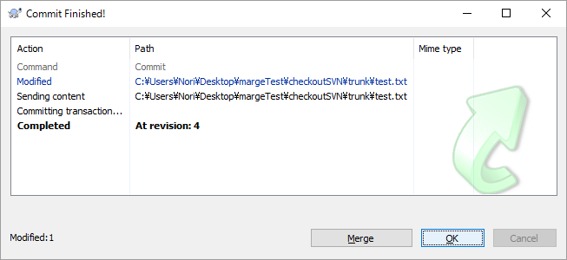

trunkに切り替え


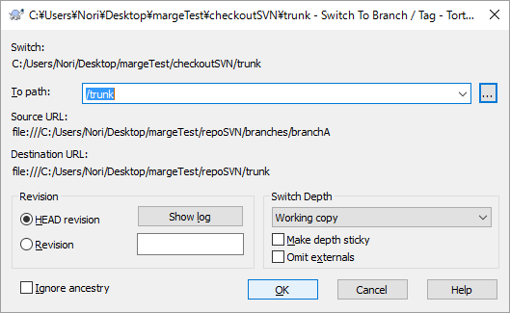
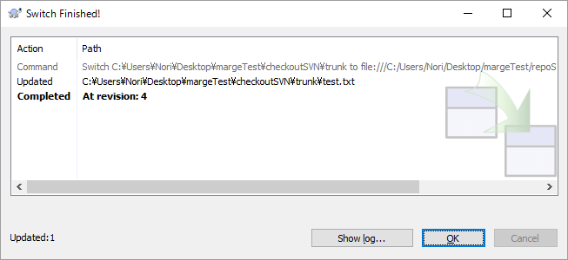

trunk ファイル編集
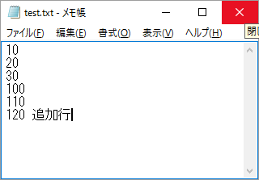

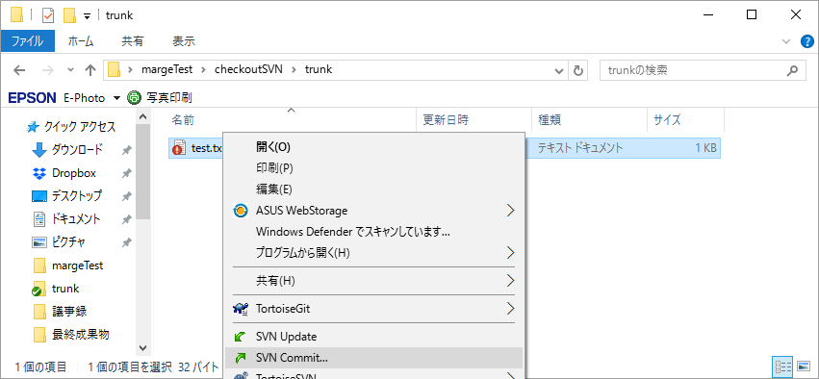

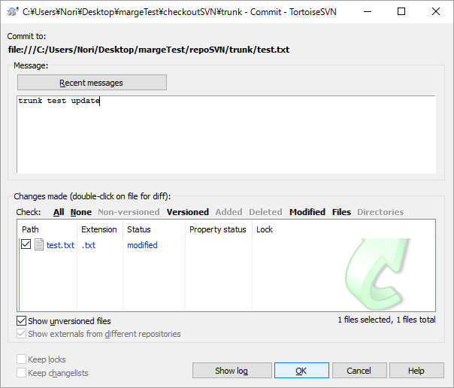


 | trunk |  | branchA
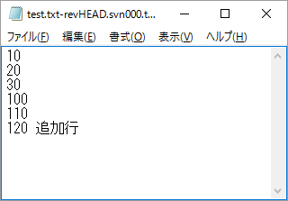
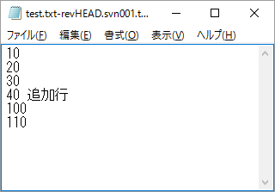

Git クローン
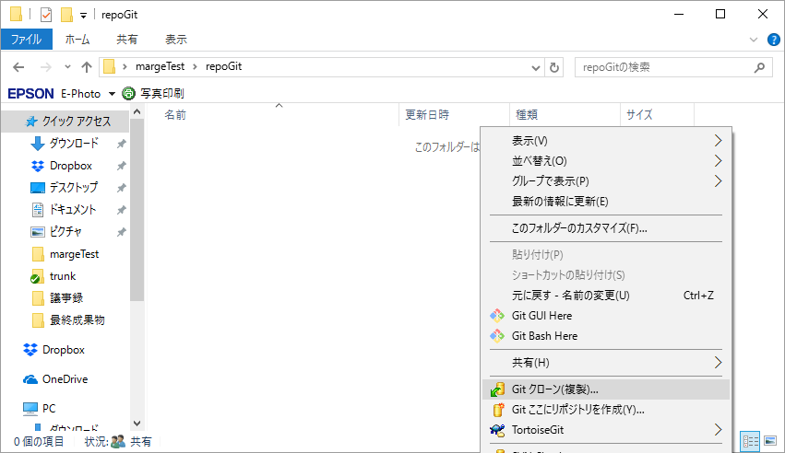

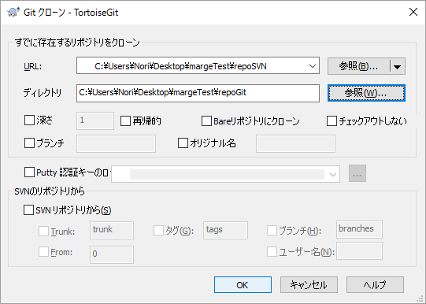

svnリポジトリをgitリポジトリとしてクローン

 | Microsoft Windows [Version 10.0.10586]
 | (c) 2015 Microsoft Corporation. All rights reserved.

 | C:\Users\Nori>git svn clone -s C:\Users\Nori\Desktop\margeTest\repoSVN C:\Users\Nori\Desktop\margeTest\repoGit
 | Initialized empty Git repository in C:/Users/Nori/Desktop/margeTest/repoGit/.git/
 | E: 'trunk' is not a complete URL and a separate URL is not specified

 |  | →SVNリポジトリのURLは先頭にfile:///をつけないといけない。

 | C:\Users\Nori>git svn clone -s file:///C:/Users/Nori/Desktop/margeTest/repoSVN C:\Users\Nori\Desktop\margeTest\repoGit
 | Initialized empty Git repository in C:/Users/Nori/Desktop/margeTest/repoGit/.git/
 | Can't create session: Unable to connect to a repository at URL 'file:///C:/Users/Nori/Desktop/margeTest/repoSVN': Unable to open repository 'file:///C:/Users/Nori/Desktop/margeTest/repoSVN' at /mingw64/share/perl5/site_perl/Git/SVN.pm line 310.

 |  | →ドライブの「：」は付けない！
 |  | これはWindows版Subversionとmsys/msys2のPATHの解釈に微妙な違いがあるため、git-svnとして実装されているPerlスクリプトでPATH(URL)を正しく解釈ができないためです。

 |  | 参考：https://opcdiary.net/?p=30982

 | C:\Users\Nori>git svn clone -s file:///C/Users/Nori/Desktop/margeTest/repoSVN C:\Users\Nori\Desktop\margeTest\repoGit
 | r1 = db8953d2babb785c19576b3e13b2c783f0674750 (refs/remotes/origin/trunk)
 | A test.txt
 | r2 = fe1dbe41bc676fcabaca1df8b5b97024b0d84e1d (refs/remotes/origin/trunk)
 | Found possible branch point: file:///C/Users/Nori/Desktop/margeTest/repoSVN/trunk => file:///C/Users/Nori/Desktop/margeTest/repoSVN/branches/branchA, 2
 | Found branch parent: (refs/remotes/origin/branchA) fe1dbe41bc676fcabaca1df8b5b97024b0d84e1d
 | Following parent with do_switch
 | Successfully followed parent
 | r3 = ac93d4da717bd3023d09dcd9ca08ff4fa95ae701 (refs/remotes/origin/branchA)
 | M test.txt
 | r4 = 1f79e97a83838f4d937ef89d70af63b43cef758b (refs/remotes/origin/branchA)
 | M test.txt
 | r5 = 1a5c5a742a35c8204402077dd50a1c572fdc3f2f (refs/remotes/origin/trunk)
 | Checked out HEAD:
 | file:///C/Users/Nori/Desktop/margeTest/repoSVN/trunk r5

 | C:\Users\Nori>

 | リビジョングラフ
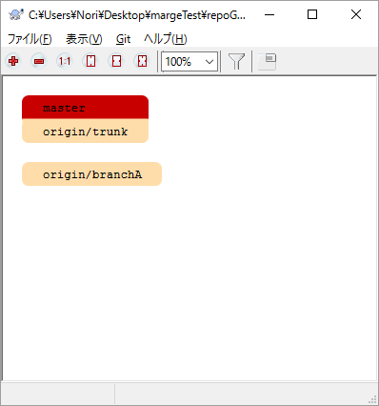

 | クローン直後のブランチは、origin/trunkとなっている
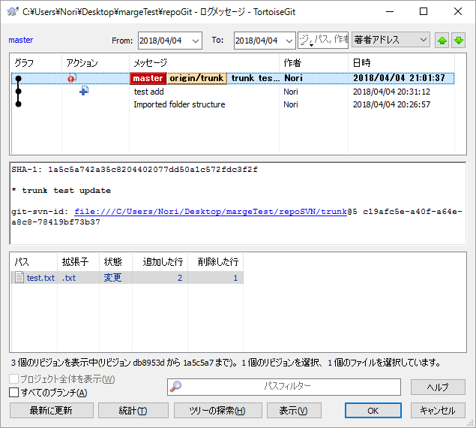

 | branchAに切り替え
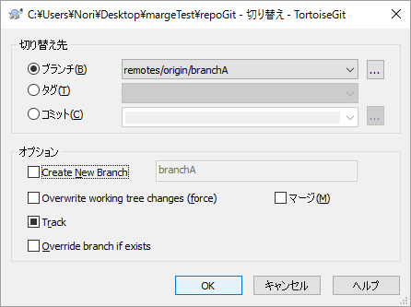
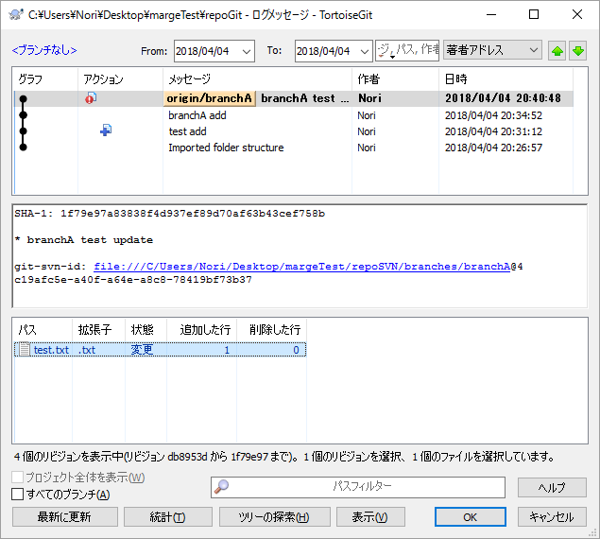

branchをマージ
 | masterブランチに切り替えて、branchAをマージする

 |  | masterブランチ |  | branchAブランチ
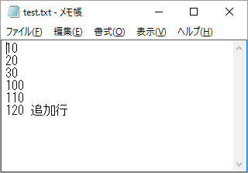
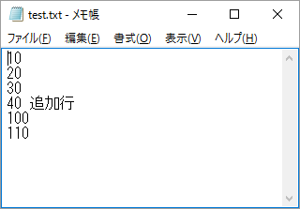

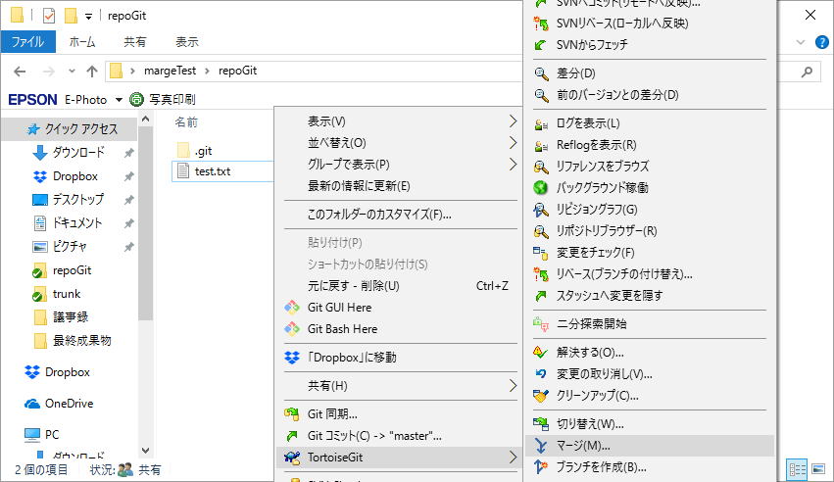

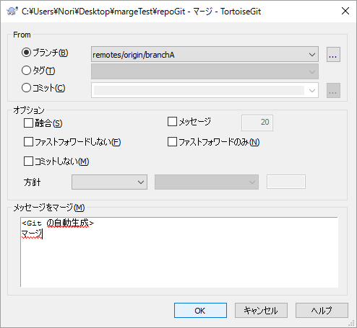

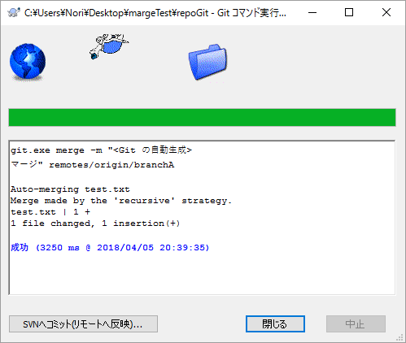

 |  | マージ成功
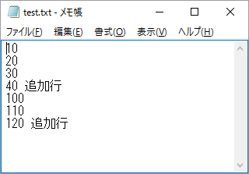

 |  | リビジョングラフ |  |  | リポジトリブラウザ
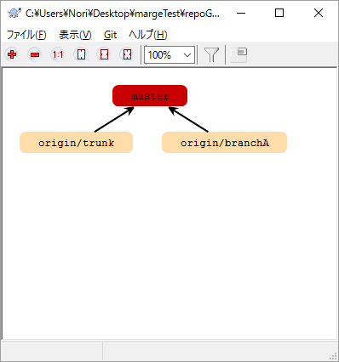
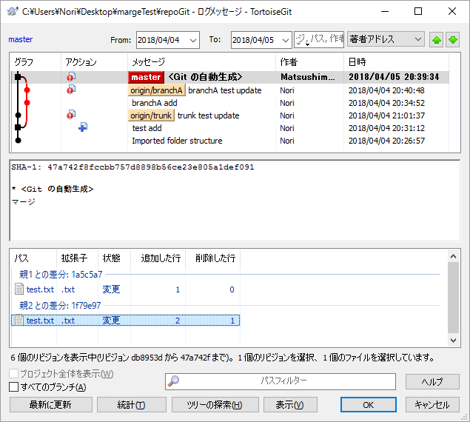

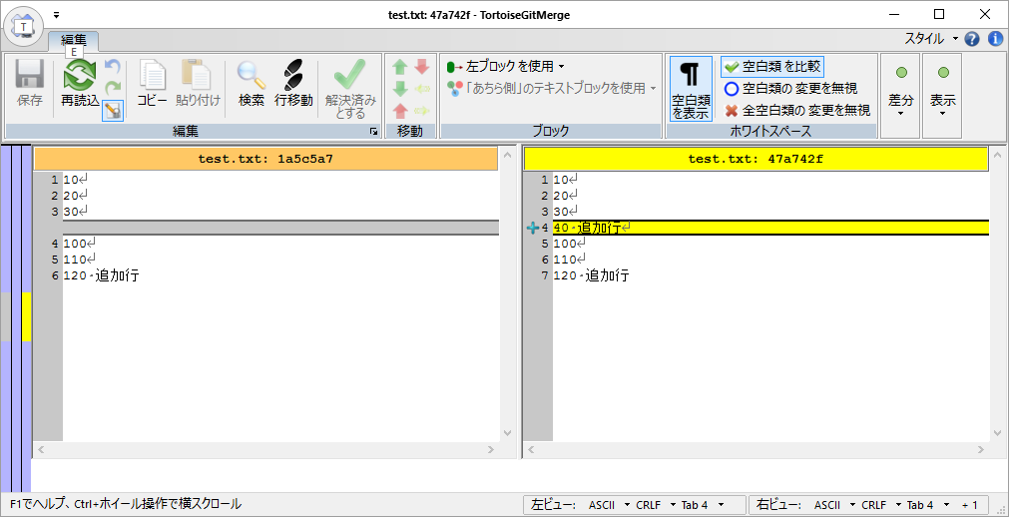

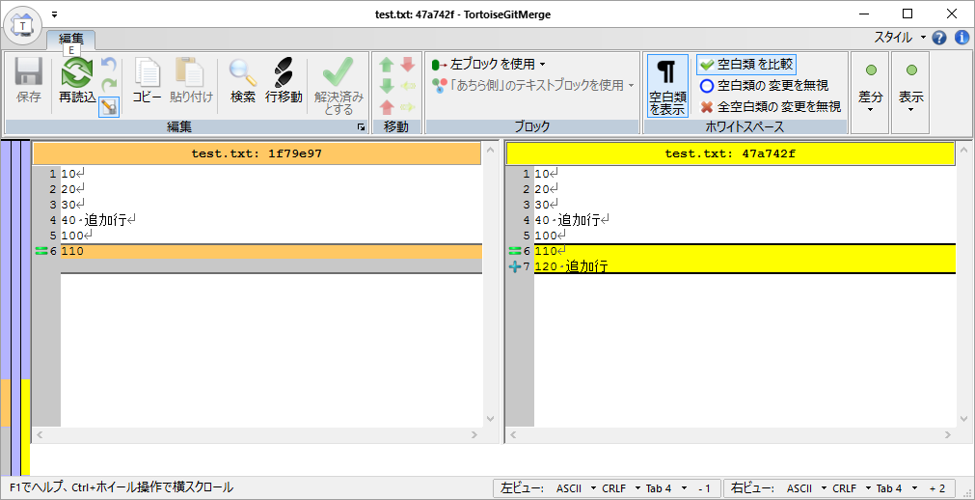

 | SVNへコミット
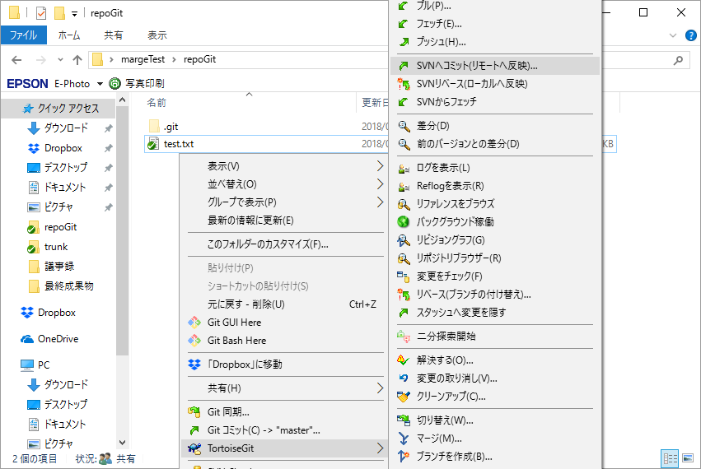

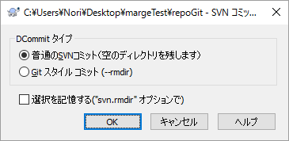

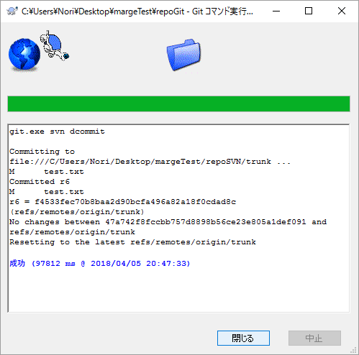
 |  |  |  |  |  | ※2分くらいかかった

svnリポジトリを確認
 | trunk
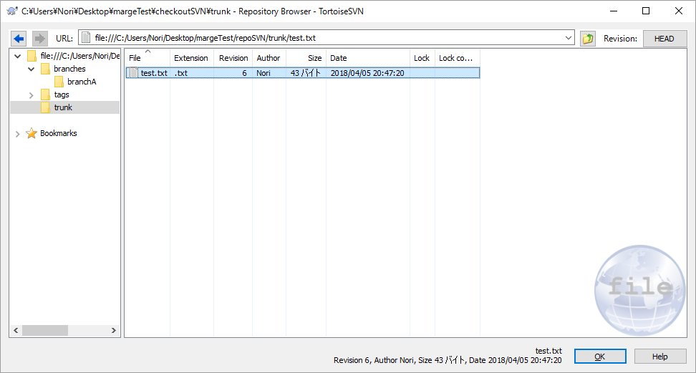

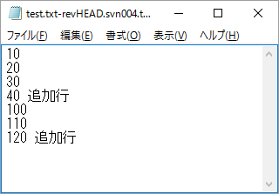
 |  |  |  |  |  |  |  | 正常にマージできた！！

 | branchA
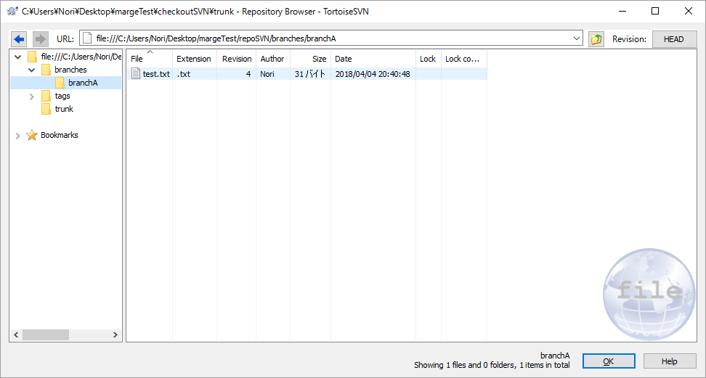


 | ログ |  |  |  |  |  | リビジョングラフ（マージされた見た目になっている）



ちなみに
プッシュしたらどうなる？
 | gitリポジトリのファイルを編集







 |  |  |  |  | →プッシュ失敗。「repoSVNはGitのリポジトリではありません！！」
 |  |  |  |  | SVNリポジトリへpushはできないみたい？

